画面構成
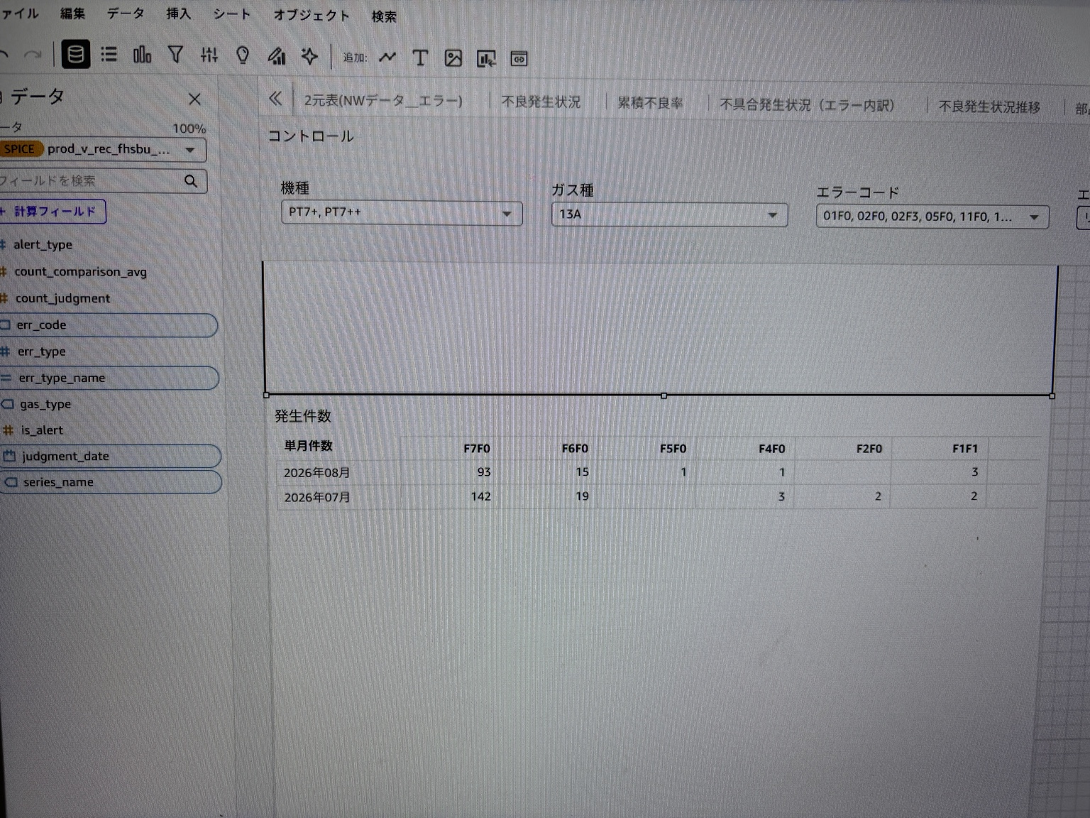
対象画面構成（参考画像）

画像は分析編集画面の撮影時点を示す。正式な期待値はテスト実施時に対象環境・DB検索結果と照合すること。

画面1：アラート履歴・共通コントロール
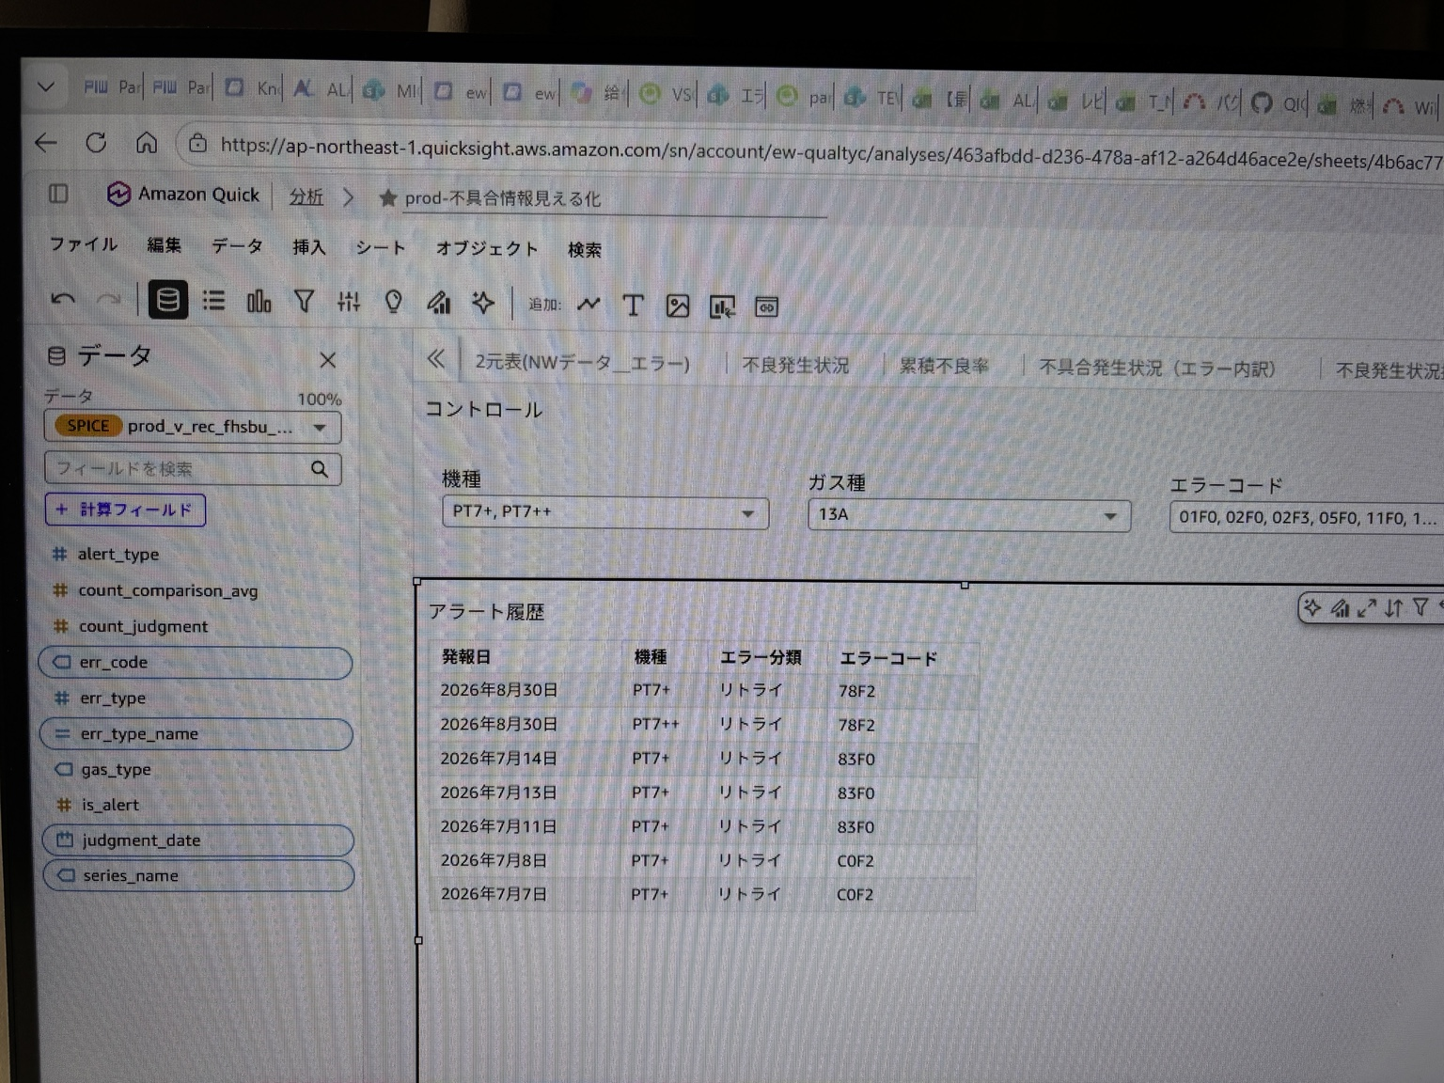

画面2：不良率（ピボットテーブル）
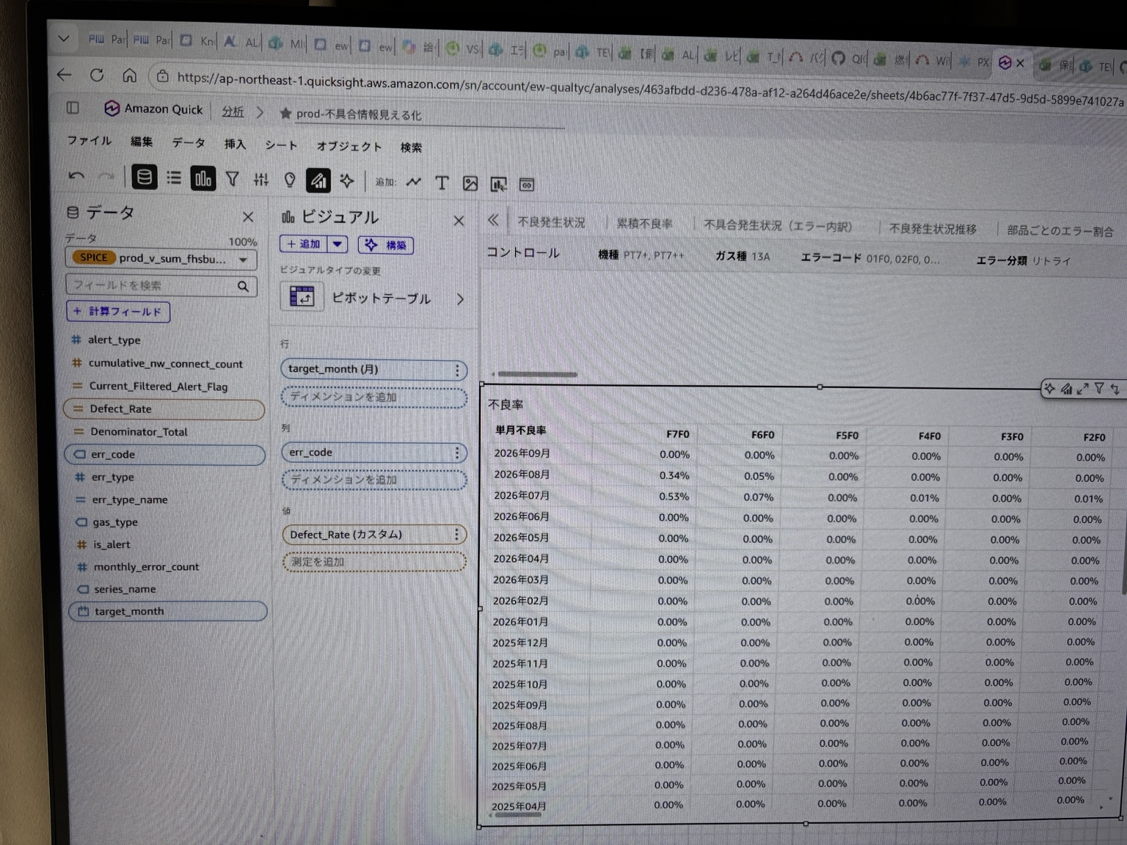

画面3：発生件数（ピボットテーブル）

